Layout Screen
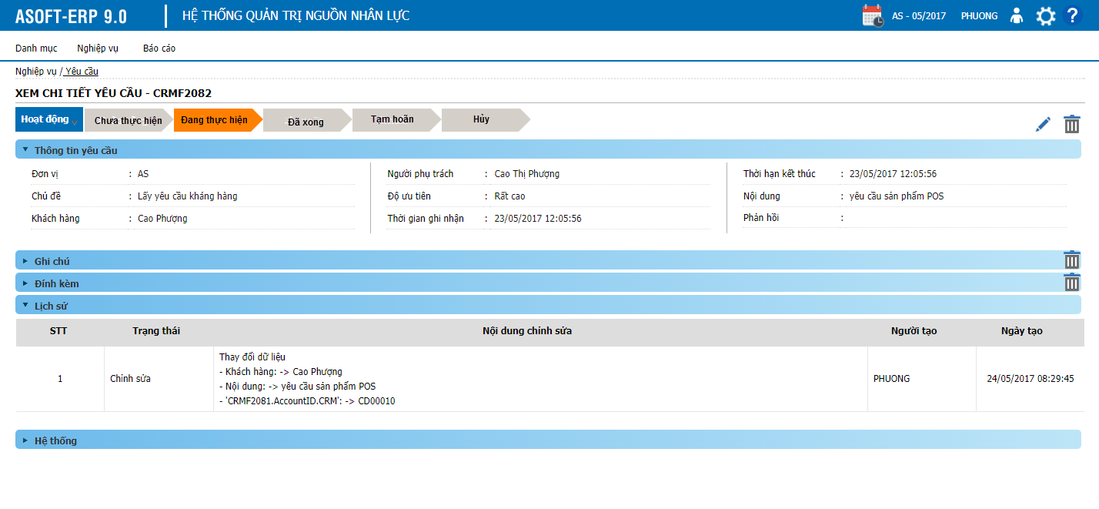
Detail Design | Project | ASOFT - ERP.NET | ID Screen | CRMF2082 | Created By | Thị Phượng | Updated By | Tấn Đạt
 | Module | ASOFT-CRM | Name Screen | Xem chi tiết yêu cầu | Created Date | 2017-03-27 | Updated Date | 26/01/2018

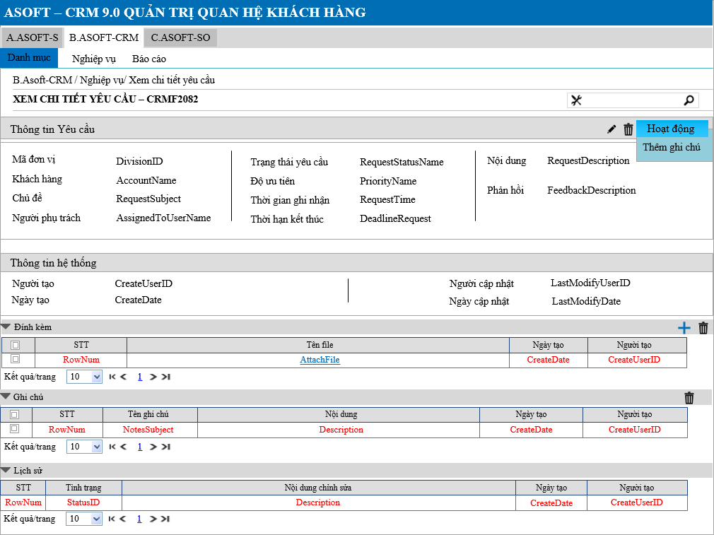
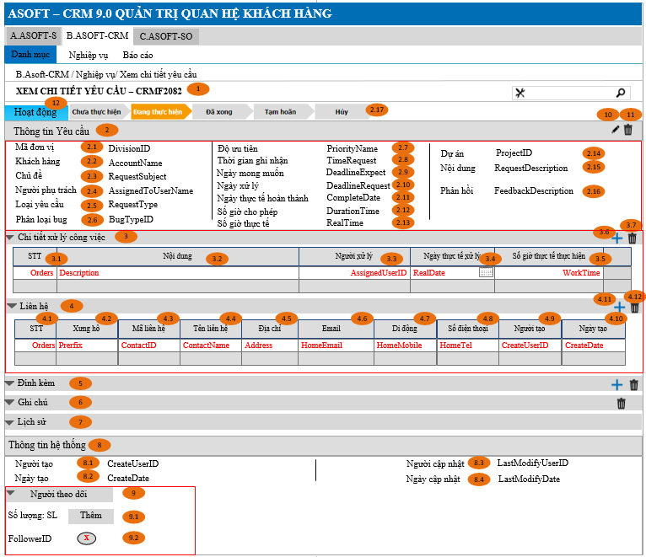
Layout |  |  |  |  |  |  | Overview
 |  |  |  |  |  |  | Sử dụng màn hình này để: Cho phép người dùng Xem chi tiết yêu cầu

 |  |  |  |  |  |  | Flow Screen
 |  |  |  |  |  |  | Login -> Menu [B.ASOFT-CRM] -> Nghiệp vụ -> Yêu cầu -> Link lưới -> Xem chi tiết yêu cầu - CRMF2082

Form Func Spec
Detail Design |  | Project | ASOFT - ERP.NET | ID Screen | CRMF2082 | Created By | Thị Phượng | Updated By | Tấn Đạt
 |  | Module | ASOFT-CRM | Name Screen | Xem chi tiết yêu cầu | Created Date | 2017-03-27 | Updated Date | 26/01/2018

I. KHÁI QUÁT CHỨC NĂNG

II. LOAD DỮ LiỆU (FORM_LOAD)
 | 1. Kiểm tra phân quyền
 |  | Kiểm tra phân quyền theo mã Form

 | 2. Biến và tham số

 | 3. Đổ nguồn cho combo

 | 4. Đổ nguồn cho Form, Grid, Control
Customizeindex: 92 | Thực thi SQL013: load tab Chi tiết xử lý công việc
 | Thực thi SQL014: load tab Liên hệ
 | 5. Đổ nguồn ngoại lệ cho combo
 |  |  |  |  |  |  | Select B.UserID, C.Email From CRMT20801 A with (Nolock) Left join ST0008 B with (Nolock) on A.RequestID= B.RelatedtoID Left join AT1103 C with (Nolock) on B.UserID = C.EmployeeID Where A.RequestID = @RequestID

III. XỬ LÝ SỰ KiỆN

 |  | Luồng 1: Click button btnEditedRequestID [Sửa yêu cầu] + Truyền tham số @RequestID gọi đến màn hình CRMF2081 sửa yêu cầu + Nhận tham số @RequestID từ màn hình CRMF2081 truyền vào @SQL001 để load lại tab [Thông tin yêu cầu]

 |  | Luồng 2: Click button btnDeletedRequestID [Xóa yêu cầu]

Click btnDeleteRequest Form CRMF2082
Load Form CRMF2080 thực thi @SQL005, đóng form CRMF2082
Kiểm tra khác DivisionID?
@SQL006
không
Kiểm tra đã sử dụng?
@SQL007
0
Load form CRMF2082
Text messege 00ML000052
1
Load form CRMF2082
Text messege 00ML000050
Có
Dialog message 00ML000024
(Yes/No?)
Yes
No

 |  | Luồng 3: Click button btnChooseAttachID [Chọn đính kèm] + Truyền tham số @DivisionID gọi đến màn hình CRMF9006 Chọn đính kèm, Thực thi @SQL010 để lưu đính kèm vào bảng trung gian + Thực thi @SQL002 để load lại tab [Đính kèm]

 |  | Luồng 4: Click button btnDeletedAttachID [Xóa đính kèm]

Click btnDeleteAttactID
Form CRMF2082
Thực thi @SQL002 Load tab Đính kèm
Kiểm tra khác DivisionID?
@SQL006
không
Delete
@SQL008
Load form CRMF2082
Text messege 00ML000050
Có

 |  | Luồng 5 + Thực thi @SQL003 để load lại tab [ghi chú]

 |  | Luồng 6: Click button btnDeletedNotesID [Xóa ghi chú]

Click btnDeleteNotesID
Form CRMF2082
Thực thi @SQL003 Load tab Ghi chú
Kiểm tra khác DivisionID?
@SQL006
không
Delete
@SQL009
Load form CRMF2082
Text messege 00ML000050
Có

 |  | Luồng 7: THực thi @SQL004 Load Tab Thông tin lịch sử - Thực thi lưu lịch sử gọi tới xử lý ghi nhận thao tác lịch sử Module OO

 |  | Luồng 8
 |  | Thực thi câu @SQL0011 nếu trả về lớn hơn 1 DivivsionID thì hiển thị control [Đơn vị], ngược lại bằng 1 sẽ ẫn control [Đơn vị]
 |  | Luồng 9
 |  | Xóa thành công luồng 4, 6 thực thi chạy ngầm Insert lịch sử theo template thứ 5 trong file Ghi nhận thao tác lịch sử
 |  | Luồng 10
 |  | Thêm thành công ghi chú, và đính kèm file thì thực thi insert lịch sử theo template thứ 3 và đồng thời load lại tab thông tin lịch sử
Customizeindex: 92 |  | Luồng 11: Click btnDeleteWork
Click btnDeleteWork
Form CRMF2082
Thực thi @SQL013 Load tab Xử lý công việc
Kiểm tra khác DivisionID?
@SQL006
không
Delete
@SQL014
Load form CRMF2082
Text messege 00ML000050
Có

Customizeindex: 92 |  | Luồng 12: Click btnChosseWork
 |  | Truyền tham số @DivisionID gọi đến màn hình CRMF2083
 |  | Sau khi Insert bên màn hình CRMF2083 thì thực thi @SQL013 để load lại tab Xử lý công việc

Customizeindex: 92 |  | Luồng 13 Click btnDeleteContact

Click btnDeleteContact
Form CRMF2082
Thực thi @SQL015 Load tab Liên hệ
Kiểm tra khác DivisionID?
@SQL006
không
Delete
@SQL016
Load form CRMF2082
Text messege 00ML000050
Có

Customizeindex: 92 |  | Luồng 14: Click btnChooseContact
 |  | Truyền tham số @DivisionID gọi đến màn hinh CRMF9002
 |  | Sau khi Insert bên màn hình CRMF9002 thì thực thi @SQL015 để load lại tab Liên hệ

Customizeindex: 92 |  | Luồng 15: Gửi Email cho Khách hàng nếu RequestStatus là Complete

 |  | Truyền tham số @RequestID đến màn hình CRMF2061

Load form CRMF2082
Form CRMF2082
Tiến hành gửi Email.
Mỗi khách hàng là một Email riêng ứng với từng AccountName và EmailAccount
không
Thực thi SQL
@SQL017 Để đổ dữ liệu vào template Email 1, kèm theo link của màn hình CRMF2061
Truyền biến @RequestID đến màn hình CRMF2061 để load dữ liệu
Có
Check RequestStatus = 3
Thực thi SQL
@SQL017 để lấy ra danh sách email của KH cần gửi

Customizeindex: 92 |  | Luồng 16: Gửi email cho danh sách Follow khi khách hàng đánh giá có trạng Kém và Rất kém
Form CRMF2082
Tiến hành gửi Email.
Mỗi Người theo dõi là một Email riêng ứng với từng Userame và EmailUser
không
Thực thi SQL
@SQL017 Để đổ dữ liệu vào template Email 2, kèm theo link của màn hình CRMF20802
Có
Thực thi SQL
@SQL017 để lấy ra danh sách email của Người theo dõi cần gửi
Gửi Email từ luồng 15, sau khi xử lý Insert tại form CRMF2061
Thực thi SQL
@SQL017
Check @Status = 1 or @Status = 2

IV. LƯU ADD NEW (SAVE_CLICK)
 | 1. Kiểm tra trước khi lưu

 | 2. Lưu

V. LƯU EDIT (SAVE_CLICK)
 | 1. Kiểm tra trước khi lưu

 | 2. Lưu
Ver 3.0 | Thực thi @SQL012 khi thực thi update trạng thái trên đường mũi tên

VI. XÓA (DEELETE_CLICK)
 | 1. Kiểm tra trước khi xóa

 | 2. Xóa

VII. IN (PRINT_CLICK)

VIII. Mẫu Email Template |  |  | Customizeindex: 92

Mẫu 1:
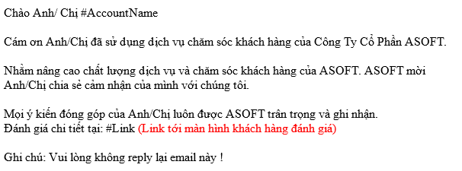

Mẫu 2:

